表紙・改定履歴
Webダイレクト販売
G0208_Web申込み専用ページ特別条件付・承諾対応画面 単体テスト仕様書

© 2020 Sasuke Financial Lab Inc.

変 更 記 録
版数 REV. | 作成更新日 | 変 更 内 容 | 担 当
01 | 2021-01-27 | 初版 | 伊東
02 | 2021-01-27 | 「"契約内容"と"特別条件の詳細ブロック"の表示パターン」シートで、初回給付金支払い倍率型が'2’の場合に初回について「x2」に修正 | 伊東
03 | 2021-02-03 | "契約内容"と"特別条件の詳細ブロック"の表示パターン ・編集欄で「なし」となっている箇所を修正。 ・D1P(がん一時給付特約)は、「初回給付金支払い倍率型が'2’の場合」が発生しないため、削除 | 伊東

査定結果の表示パターン
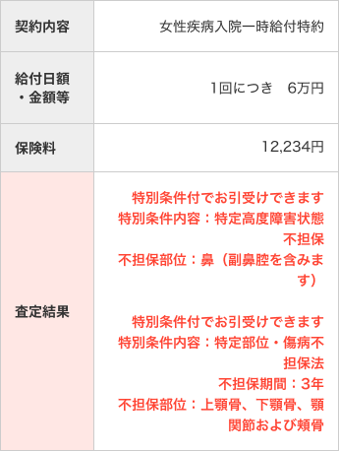
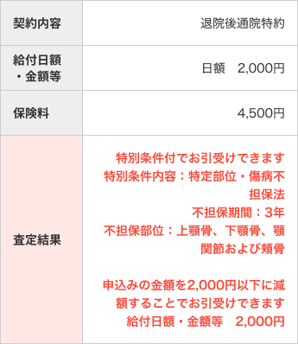
①表示パターン例
 |  | ＜無条件＞ |  |  |  |  |  | ＜特別条件＞ |  |  |  | ＜引受不可＞ |  |  | ＜制限＞ | ＜特別条件・制限＞
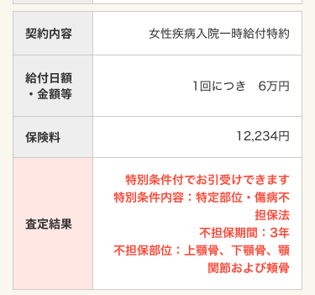
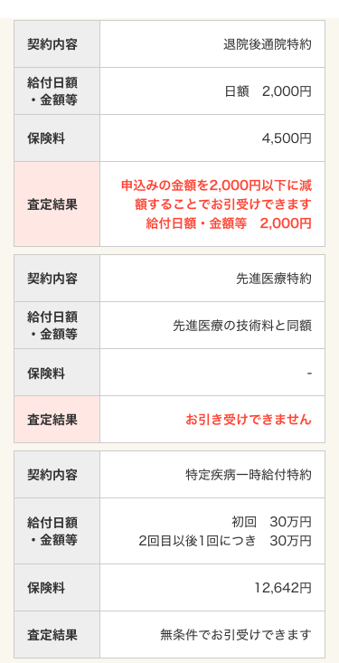

 |  |  | 査定結果部
 |  |  | 特別条件/制限部

②査定結果部

 | No | 主契約／ | 査定結果コード |  | 表示テキスト |  |  |  |  |  |  |  |  | 備考
 |  | 特約 |  |  | 主契約 |  |  |  |  | 特約 |  |  | 保険料の再計算
 | 1 | 主契約 | "01"（無条件） |  | 無条件でお引受けできます
 | 2 | 主契約 | "02"（特別条件） |  | 特別条件付でお引受けできます
 | 7 | 主契約 | "03"（引受不可） |  | ※想定なし |  |  |  |  | ※想定なし
 | 3 | 主契約 | "05"（制限） |  | 申込みの金額を{金額制限)以下に減額することでお引き受けできます。 |  |  |  |  |  |  |  | 〇
 | 4 | 主契約 | "05"（制限） |  | 申込みの金額を{金額制限（万円）)以下に減額することでお引き受けできます。 |  |  |  |  |  |  |  | 〇
 | 5 | 主契約 | "06"（特別条件・制限） |  | 申込みの金額を{金額制限)以下に減額することで、特別条件付でお引き受けできます。 |  |  |  |  |  |  |  | 〇 | 「特別条件内容」が複数存在しても、最初に１回だけ出力する
 | 6 | 主契約 | "06"（特別条件・制限） |  | 申込みの金額を{金額制限（万円）)以下に減額することで、特別条件付でお引き受けできます。 |  |  |  |  |  |  |  | 〇 | 「特別条件内容」が複数存在しても、最初に１回だけ出力する
 | 8 | 特約 | "01"（無条件） |  |  |  |  |  |  | 無条件でお引受けできます
 | 9 | 特約 | "02"（特別条件） |  |  |  |  |  |  | 特別条件付でお引受けできます
 | 14 | 特約 | "03"（引受不可） |  |  |  |  |  |  | お引受けできません
 | 10 | 特約 | "05"（制限） |  |  |  |  |  |  | 申込みの金額を{金額制限)以下に減額することでお引き受けできます。 |  |  | 〇
 | 11 | 特約 | "05"（制限） |  |  |  |  |  |  | 申込みの金額を{金額制限（万円）)以下に減額することでお引き受けできます。 |  |  | 〇
 | 12 | 特約 | "06"（特別条件・制限） |  |  |  |  |  |  | 特別条件付でお引受けできます
 |  |  |  |  |  |  |  |  |  | 申込みの金額を{金額制限)以下に減額することで、特別条件付でお引き受けできます。 |  |  | 〇
 | 13 | 特約 | "06"（特別条件・制限） |  |  |  |  |  |  | 特別条件付でお引受けできます
 |  |  |  |  |  |  |  |  |  | 申込みの金額を{金額制限（万円）)以下に減額することで、特別条件付でお引き受けできます。 |  |  | 〇

 |  |  | ※金額制限の表示形式
 |  |  | 制限金額：ZZZ,ZZZ,ZZZ円
 |  |  | 制限金額（万円）：Z,ZZZ万円

③特別条件/制限部
 | ※「特別条件内容～不担保部位名称」は最大5つ。１行改行の上、繰り返して表示する。
 | ※"D"(特定高度障害状態不担保法)は並びが最上となる。なお、２つの"D"間では並び順を問わない、"D"以外についても並び順を問わない。
 | ※下記の「△」は全角スペース

 | No | 査定結果コード |  | 不担保種別コード |  | 並び順 | 編集 |  | 例 |  | 給付日額・金額等
 | 1 | "02"（特別条件） |  | "S"（保険金削減支払法） |  | － | 特別条件内容：{特別条件内容１}⏎ |  | 特別条件内容：保険金削減支払法１ |  | -
 |  |  |  |  |  |  | 削減期間：{不担保期間１} |  | 削減期間：１年
 |  |  |  | "E"（特定部位・傷病不担保法） |  | － | 特別条件内容：{特別条件内容２}⏎ |  | 特別条件内容：特定部位・傷病不担保法２ |  | -
 |  |  |  |  |  |  | 不担保期間：{不担保期間２}⏎ |  | 不担保期間：２年
 |  |  |  |  |  |  | 不担保部位：{不担保部位名称２} |  | 不担保部位：眼球および眼球附属器２
 |  |  |  | "D"(特定高度障害状態不担保法) |  | 最上 | 特別条件内容：{特別条件内容３}⏎ |  | 特別条件内容：特定高度障害状態不担保法３ |  | -
 |  |  |  |  |  |  | 不担保部位：{不担保部位名称３} |  | 不担保部位：眼球および眼球附属器３
 |  |  |  | "E"（特定部位・傷病不担保法） |  | － | 特別条件内容：{特別条件内容４}⏎ |  | 特別条件内容：特定部位・傷病不担保法４ |  | -
 |  |  |  |  |  |  | 不担保期間：{不担保期間４}⏎ |  | 不担保期間：４年
 |  |  |  |  |  |  | 不担保部位：{不担保部位名称４} |  | 不担保部位：眼球および眼球附属器４
 |  |  |  | "D"(特定高度障害状態不担保法) |  | 最上 | 特別条件内容：{特別条件内容５}⏎ |  | 特別条件内容：特定高度障害状態不担保法５ |  | -
 |  |  |  |  |  |  | 不担保部位：{不担保部位名称５}⏎ |  | 不担保部位：眼球および眼球附属器５
 | 2 | "05"（制限） |  | － |  | － | 給付日額・金額等△{金額制限} |  | 給付日額・金額等 1,000円 |  | 給付日額・金額等 1,000円
 | 3 | "05"（制限） |  | － |  | － | 給付日額・金額等△{金額制限（万円）} |  | 給付日額・金額等 2万円 |  | 給付日額・金額等 2万円
 | 4 | "06"（特別条件・制限） |  | "S"（保険金削減支払法） |  | － | 特別条件内容：{特別条件内容１}⏎ |  | 特別条件内容：保険金削減支払法１ |  | -
 |  |  |  |  |  |  | 削減期間：{不担保期間１} |  | 削減期間：１年
 |  |  |  | "D"(特定高度障害状態不担保法) |  | 最上 | 特別条件内容：{特別条件内容２}⏎ |  | 特別条件内容：特定高度障害状態不担保法３ |  | -
 |  |  |  |  |  |  | 不担保部位：{不担保部位名称２} |  | 不担保部位：眼球および眼球附属器３
 |  |  |  | "E"（特定部位・傷病不担保法） |  | － | 特別条件内容：{特別条件内容３}⏎ |  | 特別条件内容：特定部位・傷病不担保法２ |  | -
 |  |  |  |  |  |  | 不担保期間：{不担保期間３}⏎ |  | 不担保期間：２年
 |  |  |  |  |  |  | 不担保部位：{不担保部位名称３} |  | 不担保部位：眼球および眼球附属器２
 |  |  |  | "D"(特定高度障害状態不担保法) |  | 最上 | 特別条件内容：{特別条件内容４}⏎ |  | 特別条件内容：特定高度障害状態不担保法５ |  | -
 |  |  |  |  |  |  | 不担保部位：{不担保部位名称４}⏎ |  | 不担保部位：眼球および眼球附属器５
 |  |  |  | "E"（特定部位・傷病不担保法） |  | － | 特別条件内容：{特別条件内容５}⏎ |  | 特別条件内容：特定部位・傷病不担保法４ |  | -
 |  |  |  |  |  |  | 不担保期間：{不担保期間５}⏎ |  | 不担保期間：４年
 |  |  |  |  |  |  | 不担保部位：{不担保部位名称５} |  | 不担保部位：眼球および眼球附属器４
 |  |  |  | － |  | － | 給付日額・金額等△{金額制限} |  | 給付日額・金額等 2,000円 |  | 給付日額・金額等 1,000円
 | 5 | "06"（特別条件・制限） |  | "D"(特定高度障害状態不担保法) |  | 最上 | 特別条件内容：{特別条件内容１}⏎ |  | 特別条件内容：特定高度障害状態不担保法３ |  | -
 |  |  |  |  |  |  | 不担保部位：{不担保部位名称１} |  | 不担保部位：眼球および眼球附属器３
 |  |  |  | "E"（特定部位・傷病不担保法） |  | － | 特別条件内容：{特別条件内容２}⏎ |  | 特別条件内容：特定部位・傷病不担保法４ |  | -
 |  |  |  |  |  |  | 不担保期間：{不担保期間２}⏎ |  | 不担保期間：４年
 |  |  |  |  |  |  | 不担保部位：{不担保部位名称２} |  | 不担保部位：眼球および眼球附属器４
 |  |  |  | "D"(特定高度障害状態不担保法) |  | 最上 | 特別条件内容：{特別条件内容３}⏎ |  | 特別条件内容：特定高度障害状態不担保法５ |  | -
 |  |  |  |  |  |  | 不担保部位：{不担保部位名称３}⏎ |  | 不担保部位：眼球および眼球附属器５
 |  |  |  | "S"（保険金削減支払法） |  | － | 特別条件内容：{特別条件内容４}⏎ |  | 特別条件内容：保険金削減支払法１ |  | -
 |  |  |  |  |  |  | 削減期間：{不担保期間４} |  | 削減期間：１年
 |  |  |  | "E"（特定部位・傷病不担保法） |  | － | 特別条件内容：{特別条件内容５}⏎ |  | 特別条件内容：特定部位・傷病不担保法２ |  | -
 |  |  |  |  |  |  | 不担保期間：{不担保期間５}⏎ |  | 不担保期間：２年
 |  |  |  |  |  |  | 不担保部位：{不担保部位名称５} |  | 不担保部位：眼球および眼球附属器２
 |  |  |  | － |  | － | 給付日額・金額等△{金額制限（万円）} |  | 給付日額・金額等 3万円 |  | 給付日額・金額等 3万円

